Sheet1
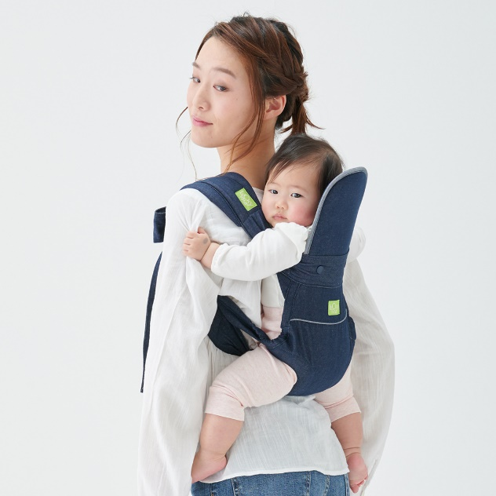
下記のような撮影したものをお渡しいたしますので、右のようなイラストに仕立てていただきます。 | 下記は弊社の取扱説明書の一部です。（実際の大きさ）
（基本トレースしてもらったらイラストしたてれるような写真をお送りします。）

